Sheet1
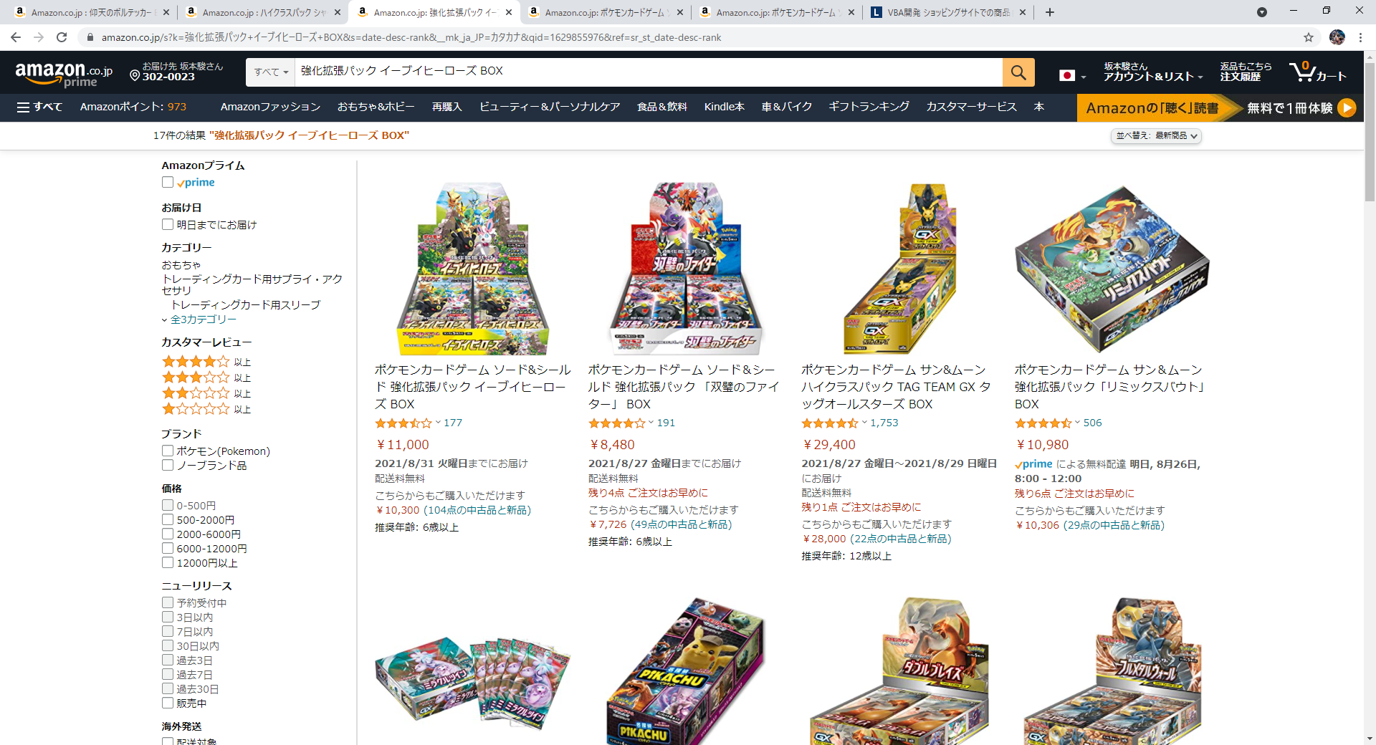

最新順に並び替え後
①表の商品名と一致する商品を探す（部分一致）
②赤枠の値段を見る
②について
2.1表の金額範囲であるかを確認する
（ご購入が起きそうなので～円以上の欄も追加したいです。）
2.2金額範囲内である場合、購入に進む
金額範囲外の場合、何もせずに次の更新待ちをする。

検索対象 | 商品名 | 対象URL | 購入価格 （～円以上なら購入） | 購入価格 （～円以下なら購入）
 | イーブイヒーローズ | https://www.amazon.co.jp/s?k=%E5%BC%B7%E5%8C%96%E6%8B%A1%E5%BC%B5%E3%83%91%E3%83%83%E3%82%AF+%E3%82%A4%E3%83%BC%E3%83%96%E3%82%A4%E3%83%92%E3%83%BC%E3%83%AD%E3%83%BC%E3%82%BA+BOX&__mk_ja_JP=%E3%82%AB%E3%82%BF%E3%82%AB%E3%83%8A&ref=nb_sb_noss_2 | 5000 | 6000

